強化買取申込書（ユニバーサル系列Ｓ）
リサイクルテック・ジャパン強化買取申込書（Ｓ）
 |  |  |  |  |  | ２０２０年７月１３日更新 |  |  | リサイクルテック・ジャパン株式会社 TEL：052-355-9883 FAX：052-355-9884 mail：kaisyu@r-t-j.co.jp HP：http://r-t-j.co.jp/
お客様情報等をご記入の上、ファックス又は電子メールにてお申込みください。ご不明な点はお気軽にお問合せください。
申込日
法人名 |  |  |  | ホール名
担当者名 |  |  |  | 問合先電話番号 |  |  |  |  | 送信先FAX番号
引渡場所名称 |  |  |  |  |  |  |  | 振込銀行名
引渡場所住所 |  |  |  |  |  |  |  | 支店名
現行取引運送会社名 |  |  |  |  |  |  |  | 口座名義人名（カナ名）
買取遊技機のお引取費用について |  | 台のお引取りにかかる費用は申込人様の実費負担とさせていただき買取代金より差し引かせていただきます。但し、申込人様が直接弊社に持ち込んでいただく場合は、この限りではありません。 |  |  |  |  |  | 口座番号 |  | 種別 | 普通 ・ 当座


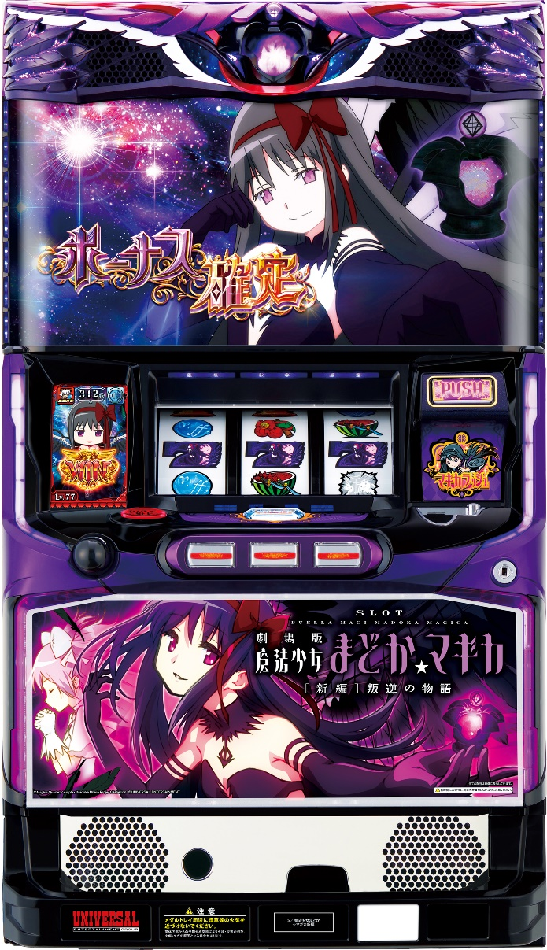
スロット
No. | メーカー／販売 | 型式名 | 本体 | 盤面 | 期限 |  | 税込単価
 |  |  |  |  | 申込 | 入庫
1 | ミズホ | アナザーゴッドハーデス冥王/GL |  |  |  |  | ¥9,000
1 | メーシー | S/叛逆の物語/FH

➤ 下記の通り、御理解と御協力を切にお願い申し上げます。 対象機種以外の買取台（廃棄）がございましたら、この機会に是非とも併せて御引取り出来るようにお願い申し上げます。 また、各メーカー様との下取り、もしくは特別買取り等がございましたら、それらと組み合わせて同じタイミングでお引取り出来るようにしていただければ幸甚でございます。 なお、強化買取りのみの小口、遠隔地によるお申込みにつきましては、申込期限、入庫期限等を照らし、御相談を申し上げる場合がございますので、あらかじめご承知おきの程、重ねてお願い申し上げます。

（！）注意事項 1）上記金額は完品の場合に適用となります。完品以外の場合は、弊社通常価格でのお取引となります。 2）お申込をいただき回収致しました機械の返却はできません。 3）純正シリンダーの開錠は、必須条件となり、ホールキー使用は対象外扱いとなります。 4）部品破損・カビ・シリンダー無し等やアミューズメント用の機械は、対象外扱いとなります。 5）一部機種において期限が設けられていますので、ご注意下さい。

